Übersichtskarte Los 2
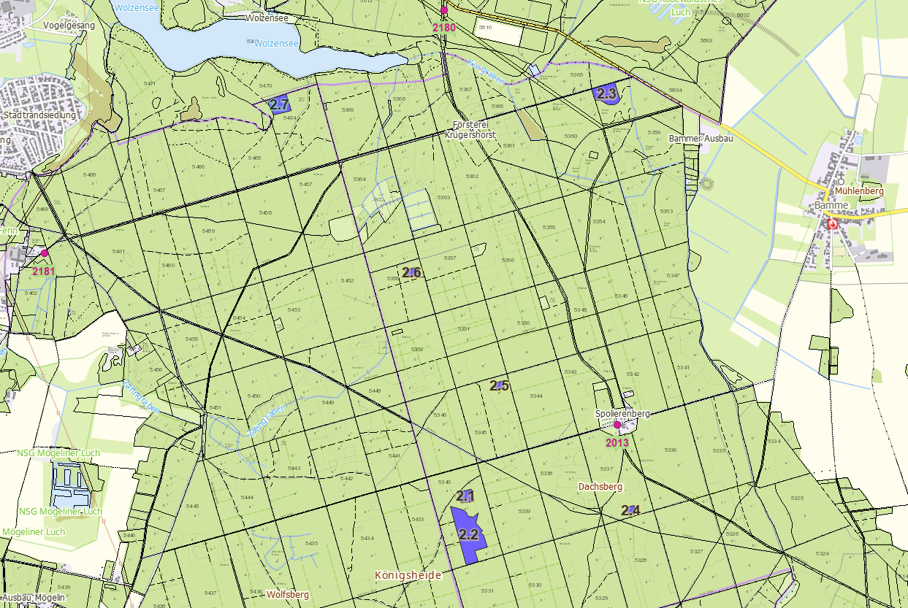
Übersichtskarte Los 2 |  | Revier: | Krügershorst/Friedrichshof | LFB-2026-02700-016
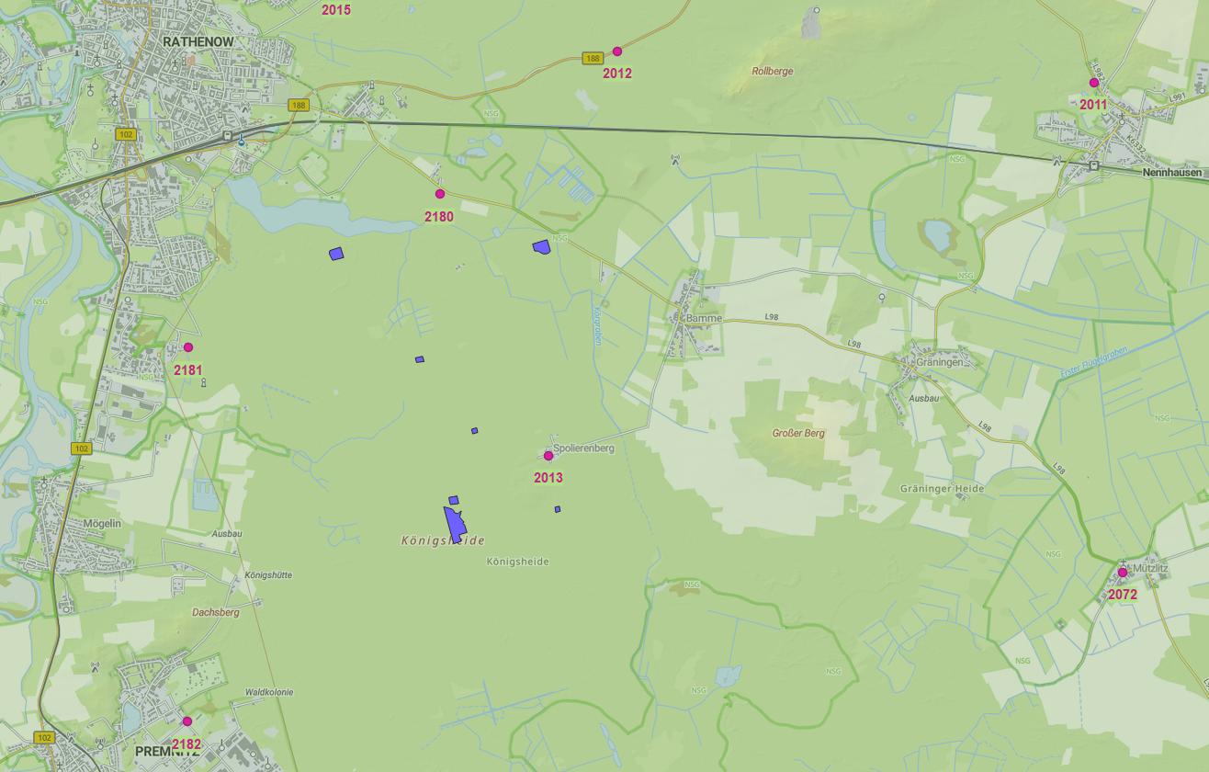

 | Rettungspunkt mit Nummer |  |  | Lage der Flächen
Detailkarte |  | Revier: | Krügershorst/Friedrichshof | Los: | 2

